2018_06_data
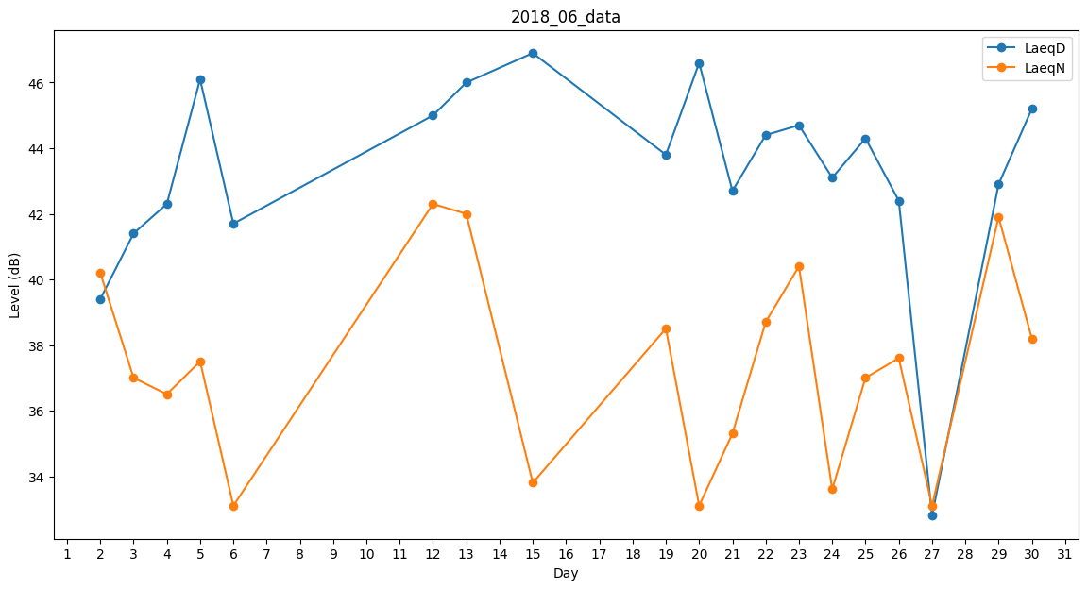
Day | LaeqD | LaeqN
1 | 0 | 50.3
2 | 39.4 | 40.2
3 | 41.4 | 37
4 | 42.3 | 36.5
5 | 46.1 | 37.5
6 | 41.7 | 33.1
7 | 0 | 0
8 | 38.6 | 0
9 | 0 | 0
10 | 0 | 0
11 | 40.4 | 0
12 | 45 | 42.3
13 | 46 | 42
14 | 42.8 | 0
15 | 46.9 | 33.8
16 | 42.9 | 0
17 | 40.4 | 0
18 | 42.7 | 0
19 | 43.8 | 38.5
20 | 46.6 | 33.1
21 | 42.7 | 35.3
22 | 44.4 | 38.7
23 | 44.7 | 40.4
24 | 43.1 | 33.6
25 | 44.3 | 37
26 | 42.4 | 37.6
27 | 32.8 | 33.1
28 | 0 | 0
29 | 42.9 | 41.9
30 | 45.2 | 38.2

